Nápověda
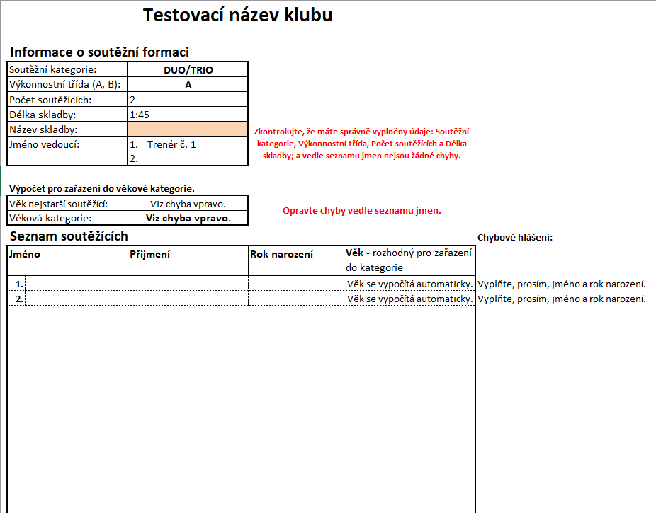
Nápověda k
přihlášce klubu na soutěž Tornádo 2020

 | Přihlášku jsme se pokusili udělat co nejjednodušší pro správné vyplnění. Pokud něco nebude vyplněno správně, přihláška by Vám sama měla vypsat, co je potřeba doplnit, nicméně je možné, že se Váš program bude chovat jinak a chybu nevypíše (může to být způsobeno jinou verzí Excelu nebo zabezpečením Vašeho počítače), také je možné, že neuvidíte "našeptávací" seznamy, níže naleznete seznam možností, co do jaké buňky vyplňovat a další informace.

 | V případě problémů či dotazů nám prosím napište či volejte, vše s Vámi rádi vyřešíme.
 | pro e-mailový kontakt: | tornado@radamok.cz | email soutěže
 | pro telefonické dotazy: | 777060218 | Martin Orlík (administrátor přihlášek)

 | Na listu:
 | „Základní informace o klubu“ | vyplňte všechny informace o vašem klubu, jinak nebude možné pokračovat ve vyplňování přihlášky, informace k vyplnění trenérů viz níže
 | „Přehled přihlášek“ | nevyplňujte nic, slouží pro Vás pouze jako přehled správně vyplněných přihlášek
 | „Udělení souhlasů“ | vyplňte dle skutečnosti, možné hodnoty buněk níže, vyplňujte přesně v uvedeném znění
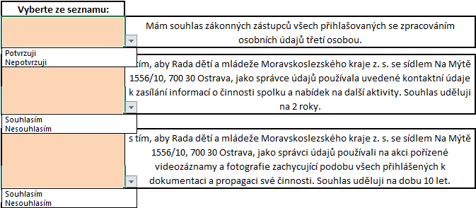

 | „Přihláška č. 1 až 20“ kategorie | vyplňte jednotlivé přihlášky na základě zadaného počtu formací z listu: „Základní informace o klubu“ , možné hodnoty buněk níže, vyplňujte přesně v uvedeném znění

 | „Přihláška č. 1 až 20“ trenéři | všechny možné trenéry nejdříve vyplňte na stránce "Základní informace o klubu", tyto trenéry poté zadávejte do jednotlivých přihlášek
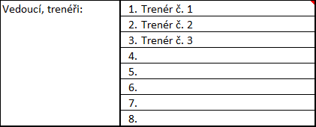

 | vzorové vyplnění přihlášky

Základní informace o klubu
Přihláška klubu na soutěž Tornádo 2020
 |  |  | verze 2020_2.0


 | Informace o klubu
 | Název klubu:
 | Ulice a č.p.:
 | Město:
 | PSČ:
 | Kontaktní osoba:
 | Telefon:
 | E-mail:
 | Webové stránky:

 | Vedoucí, trenéři: | 1.
 |  | 2.
 |  | 3.
 |  | 4.
 |  | 5.
 |  | 6.
 |  | 7.
 |  | 8.

 | Počet mažoretek:
 | Celkem formací:

V případě, že chcete do soutěže přihlásit více než 20 formací, prosíme o vyplnění dalšího souboru.

 | Termín uzávěrky je: | 2020-09-13
 | Dnů do uzávěrky zbývá: | 164
 | Dnů do soutěže zbývá: | 185

Přihlášku jsme se pokusili udělat co nejjednodušší pro správné vyplnění, v případě problémů či dotazů nám prosím napište.

 | Přihlášky posílejte na e-mail tornado@radamok.cz dle pokynů v propozicích soutěže; pro technické dotazy k vyplnění přihlášky nás můžete také kontaktovat na tel. čísle 777 060 218.
Odesláním přihlášky souhlasíte s propozicemi soutěže, které jsou k dispozici na www.tornadoostrava.cz

